상품제안서
N트래블 워시백 | 상품코드: F29245

 |  |  |  |  |  |  | 02-412-0044 | www.easy1.co.kr
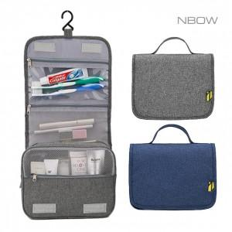

【상세/제작정보】 | * 인쇄 100개 이상 개당 400원 이하 인쇄 50000원 * 컬러인쇄 100개 이상 900원/ 100개 미만 100.000원 * 배송비 4000원 * 기본 OPP 비닐케이스, 선물포장 X

【인쇄/포장옵션】 | 실크 / OPP(비닐)

【공급단가】 | 수량 | 100~ | 300~ | 500~ | 1,000~ | 3,000~
*VAT별도 | 단가 | 5,620원 | 5,530원 | 5,400원 | 5,260원 | 5,170원

【상품 URL】 | https://dev.easy1.co.kr:443/src/goods_detail.php?gdno=29245

